1.IDENTIFICACION
INFORMACIÓN GENERAL |  | INFORMACIÓN DEL ESTUDIO RESPECTIVO
 |  | NODO NÚMERO |  |  |  |  | 75271
 |  | INFORME NÚMERO |  |  |  |  | 793
CONTRATISTA | UNIÓN TEMPORAL MOVILIDAD 2014 | ORDEN DE TRABAJO No. |  |  |  |  | PROGRAMACION BASICA
 |  | FECHA DE LA ORDEN DE TRABAJO |  |  |  |  | -
 |  | FECHA DE LA TOMA DE INFORMACIÓN |  |  |  |  | 070514
 |  | DÌA DE LA SEMANA
OBJETO DEL CONTRATO | REALIZAR LA TOMA DE INFORMACIÓN DE CAMPO, COMO INSUMO DEL PROGRAMA DE MONITOREO, SEGUIMIENTO Y PLANEACIÓN DEL TRÁNSITO Y EL TRANSPORTE DE BOGOTA D.C | TIPO DE ESTUDIO |  |  |  |  | VOLÚMENES POR TIPO DE VEHÍCULO
 |  | NOMBRE DEL ARCHIVO |  |  |  |  | 75271_AK_15_X_AC_100_140507_VOL_V1.xlsx
 |  | CÓDIGO DEL ESTUDIO |  |  |  |  | VOL
 |  | LUGAR DE LA TOMA DE INFORMACIÓN
NÚMERO DE CONTRATO | 2072-2013 | COORDENADA X |  |  |  |  | LONGITUD
 |  | COORDENADA Y |  |  |  |  | LATITUD

FECHA DE INICIO DEL CONTRATO | 22-01-2014 | PROFESIONALES RESPONSABLES
 |  | CONSULTOR (DIRECTOR) |  |  |  |  | ING. MSC. SANDRA LUCIA NAVAS TEQUIA
 |  | CONSULTOR (COORDINADOR GENERAL) |  |  |  |  | ING. MSC. LUIS FERNANDO RUBIANO BARRERO
INTERVENTORÍA | UNIVERSIDAD NACIONAL DE COLOMBIA | CONSULTOR (EXPERTO EN TRÁNSITO Y TRANSPORTE) |  |  |  |  | ING. ESP. DIANA PAOLA PARADA
 |  | CONSULTOR (ING ANÀLISIS) |  |  |  |  | ING. ESP. FERNANDO BECERRA
 |  | INTERVENTORÍA (DIRECTOR) |  |  |  |  | ING. MSC. ARTURO ZARATE
 |  | INTERVENTORÍA (ESPECIALISTA) |  |  |  |  | ING. MSC. WILLIAM CASTRO
 |  | INTERVENTORÍA (RESIDENTE) |  |  |  |  | ING. JOSÉ EDWIN TORRES
OBJETO DEL CONTRATO | INTERVENTORÍA TÉCNICA, ADMINISTRATIVA Y FINANCIERA PARA LA TOMA DE INFORMACIÓN DE CAMPO COMO INSUMO DEL PROGRAMA DE MONITOREO, SEGUIMIENTO Y PLANEACIÓN DEL TRÁNSITO Y TRANSPORTE DE BOGOTÁ D.C. | SUPERVISOR SECRETARIA MOVILIDAD |  |  |  |  | ING. FABIAN GONZALEZ

 |  | VERSIONES DEL ESTUDIO
 |  | NÚMERO |  | FECHA | OBSERVACIONES
NÚMERO DE CONTRATO | 2072-2013 | Versión 0 |  | 15/05/2014
 |  | Versión 1 |  | 23/05/14 | SE ATENDIERON LAS OBSERVACIONES DE INTERVENTORÍA ENVIADAS EN COMUNICADO FI-INT-CMTTUB14-213-14, SE DA RESPUESTA MEDIANTE RADICADO ICV-187-C-392. En la hoja 1. IDENTIFICACIÓN, se corrigieron los porcentajes de bicicletas y camiones en la hora pico total de la intersección, coincidiendo con los presentados en el resumen mensual. Se revisó la variación en el volumen de livianos para los períodos 23:00 – 23:15, donde el cambio fue producto de un error al momento de digitar la información. En la hoja 4. RESULTADOS, se ajustaron las gráficas de composición vehicular de todos los períodos, mostrando únicamente los valores representativos.
 |  | Versión 2
FECHA DE INICIO DEL CONTRATO | 21-01-2014 | Versión 3

 |  | DESCRIPCIÓN DE LA TOMA DE INFORMACIÓN
 |  | TIPO DE VEHÍCULO | FACTOR DE EQUIVALENCIA | MOVIMIENTOS AFORADOS |  |  | No. DE PERÍODOS | HORA
ESQUEMA |  |  |  | ACCESO | LENTA | RÁPIDA | HORARIO DEL PERÍODO No. 1 | 22:00-06:00
 |  | L | 1 | NORTE | 1 |  | HORARIO DEL PERÍODO No. 2 | 06:00-14:00
 |  | C | 2 | SUR | 2 |  | HORARIO DEL PERÍODO No. 3 | 14:00-22:00
 |  |  |  | OESTE | 3 |  | No. DE HORAS TOMADAS |  | 24
 |  | BT | 2 | ESTE | 4 |  | HORARIO DE LA TOMA DE INFORMACIÓN |  | 22:00-22:00
 |  | B | 2 |  |  |  | No. DE EQUIPOS UTILIZADOS |  | 12
 |  |  |  | OBSERVACIONES DE LA TOMA DE INFORMACIÒN
 |  | AL | 2 | OBSERVACION |  |  |  |  |  | ACCESO
 |  | AT | 2.5 | EN EL PERIODO DE LAS 19:00-21:15 HORAS SE PRESENTARON LLUVIAS EN EL SECTOR DE LA TOMA DE INFORMACIÓN. |  |  |  |  |  | TODOS
 |  | BA | 2.5 | EN EL PERIODO DE LAS 13:00-13:15 HORAS AUMENTA EL FLUJO DE COLECTIVOS SIN EVIDENCIARSE CAUSA. |  |  |  |  |  | NORTE
 |  | ESP | 2 | DURANTE LA TOMA DE INFORMACIÓN SE PRESENTARON CONGESTIONES VEHICULARES EN LOS PERIODOS DE LAS 07:15-09:30 HORAS EN EL MOVIMIENTO 1 Y 3, 12:15-13:00 EN EL MOVIMIENTO 1, 15:30 HORAS EN EL MOVIMIENTO 2, 10:30-12:30 EN EL MOVIMIENTO 3 Y 18:00 HORAS EN EL MOVIMIENTO 4, GENERANDO VARIACIONES EN LOS VOLÚMENES. |  |  |  |  |  | TODOS
 |  | INT | 2
 |  | C2P | 2.5
 |  | C2G | 2.5 | EN EL PERIODO DE DE LAS 06:45-07:00 AUMENTA FLUJO DE MOTOS SIN EVIDENCIARSE CAUSA. |  |  |  |  |  | OESTE
 |  | C3-C4 | 2.5 | EN EL ACCESO SUR SE EVIDENCIO CONGESTIÓN DURANTE EL PERIODO DE LAS 07:00-14:00 HORAS, SIN EMBARGO DURANTE ESTE TIEMPO SE PRESENTARON LIBERACIONES PARCIALES LAS CUALES AFECTABAN EL FLUJO AUMENTÁNDOLO EN CIERTOS PERIODOS EN ESPECIAL EN EL DE LAS 08:30-08:45 HORAS. |  |  |  |  |  | SUR
 |  | C5 | 2.5
 |  | >C5 | 2.5
 |  | M | 0.5 | A PARTIR DE LAS 12:00 AUMENTAN LIVIANOS POR HORA PICO DEL MEDIO DÍA. |  |  |  |  |  | SUR
 |  | BIC | 0.3 | AUMENTA FLUJO VEHICULAR EN EL PERIODO DE LAS 1:45 HORAS SIN EVIDENCIARSE CAUSA. |  |  |  |  |  | ESTE

 |  | ANALISIS PUNTUAL
 |  | LA INTERSECCIÓN DE LA CARRERA 15 (LA AVENIDA PASEO COUNTRY) CON CALLE 100 (AVENIDA CARLOS LLERAS RESTREPO) SE ENCUENTRA UBICADA EN EL SECTOR NORTE DE LA CIUDAD EN LA LOCALIDAD DE USAQUÉN. LA CARRERA 15 (LA AVENIDA PASEO COUNTRY) CUENTA CON UNA GLORIETA A NIVEL QUE PRESENTA CIRCULACIÓN EN TODOS LOS ACCESOS, ADEMÁS CONTIENE UNA CALZADA PARA TRAFICO MIXTO (INCLUYE TPC) CON CUATRO CARRILES EN CIRCULACIÓN EN SENTIDO SUR-NORTE HASTA LA GLORIETA, Y DOS CALZADAS EN CIRCULACIÓN NORTE-SUR Y VICEVERSA CON UN SEPARADOR CENTRAL , LA CALLE 100 (AVENIDA CARLOS LLERAS RESTREPO) PRESENTA CUATRO CALZADAS, LAS DOS CALZADAS INTERNAS PRESENTAN PASO ELEVADO CON TRES CARRILES DE CIRCULACIÓN EN SENTIDO OESTE-ESTE Y VICEVERSA, MIENTRAS LAS EXTERNAS PRESENTAN PASO A NIVEL CON TRES CARRILES PARA TRAFICO MIXTO (INCLUYE TPC). EL VOLUMEN TOTAL AFORADO DURANTE EL DÍA MIÉRCOLES 7 DE MAYO DE 2014 FUE DE 134.233 VEHÍCULOS MIXTOS, COMPUESTOS DE LA SIGUIENTE MANERA: EL 73,8% CORRESPONDEN A VEHÍCULOS LIVIANOS, EL 16,0% MOTOS, EL 8,2% TRANSPORTE PÚBLICO COLECTIVO (COLECTIVOS, BUSETA / BUSETON, BUSES) Y EL 1,3% A VEHÍCULOS DE CARGA. LOS PERÍODOS DE MÁXIMA DEMANDA SE PRESENTAN ENTRE LAS 14:00 Y LAS 15:00 HORAS, Y ENTRE LAS 17:00-18:00 HORAS. LA HORA PICO TOTAL DE LA INTERSECCIÓN SE REGISTRA EN EL PERIODO N° 3 ENTRE LAS 17:00-18:00 HORAS, PERIODO EN EL QUE SE MOVILIZA UN TOTAL DE 9.212 VEHÍCULOS MIXTOS, DE LOS CUALES EL 71,6% CORRESPONDE A VEHÍCULOS LIVIANOS, EL 20,2% A MOTOS, EL 6,5% A TRANSPORTE PUBLICO COLECTIVO Y MASIVO, EL 0,8% A BICICLETAS Y FINALMENTE LOS CAMIONES CON UNA PARTICIPACIÓN DEL 0,9%.

 |  | REGISTRO FOTOGRÁFICO
 |  | 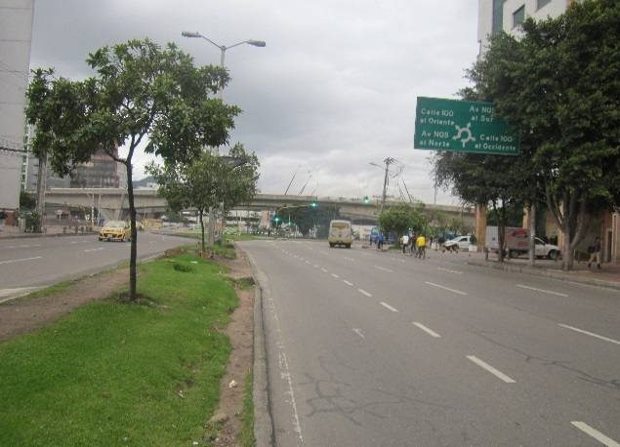 |  |  |  |  | 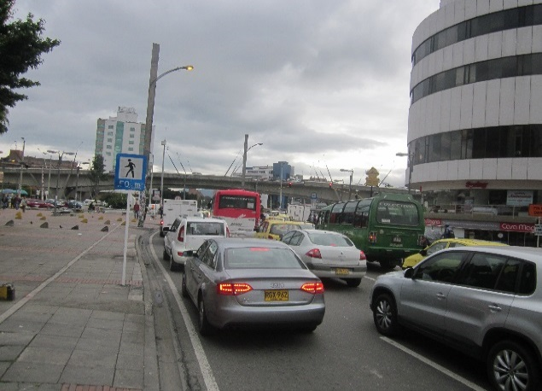

 |  | ACCESO NORTE |  |  |  |  | ACCESO SUR

 |  | 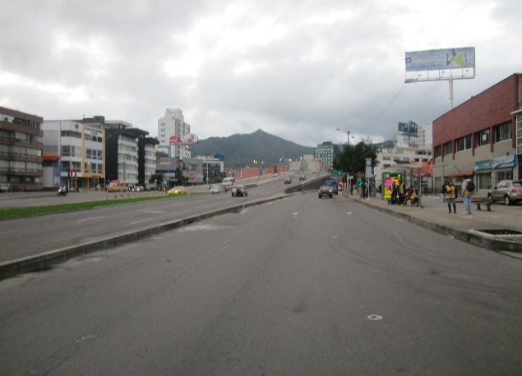 |  |  |  |  | 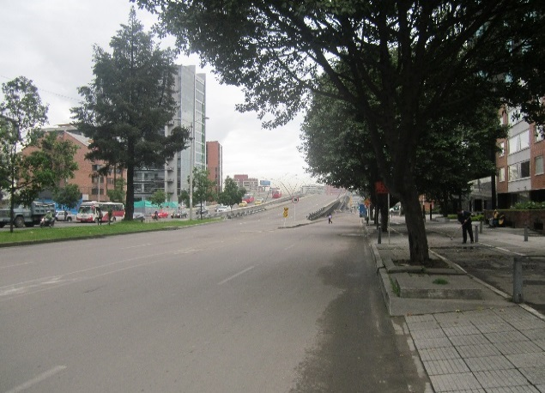

 |  | ACCESO OESTE |  |  |  |  | ACCESO ESTE

